１日目
リバーカップ １日目予選リーグ 組み合わせ・試合日程
審判について
２日間ともに審判は試合の後におこなう形を基本とします。
勝者→主審
敗者→副審
引き分けの場合は話し合いで決定してください。
各コート第１試合のみ、本部が審判を担当します。
試合会場 八瀬大橋グラウンド |  |  |  |  |  |  | 勝点 | 総得点 | 総失点 | 得失点差 | 順位
Ａブロック |  | ヤンガース |  | JFC三芳 | 立川九小 | 福原
ヤンガース
JFC三芳
立川九小
福原

試合会場 八瀬大橋グラウンド |  |  |  |  |  |  | 勝点 | 総得点 | 総失点 | 得失点差 | 順位
Bブロック |  | ひまわり |  | 児玉ﾃﾞｨﾊﾟｰﾁｬ | 中台SC | 成田ﾌﾘｰﾀﾞﾑ
ひまわり
児玉ﾃﾞｨﾊﾟｰﾁｬ
中台SC
成田ﾌﾘｰﾀﾞﾑ

試合会場 八瀬大橋グラウンド |  |  |  |  |  |  | 勝点 | 総得点 | 総失点 | 得失点差 | 順位
Cブロック |  | パンサー |  | 江南南 | 金山FC | バッハロー
パンサー
江南南
金山FC
バッハロー
試合時間：１５分ハーフ
キックオフ |  |  | 八瀬Aコート |  |  | 審判 | キックオフ |  |  | 八瀬Bコート |  |  | 審判
① | ８：４５～ |  | ヤンガース |  | JFC三芳 | 本 部 | ① | ８：４５～ |  | 立川九小 |  | 福原 | 本 部
② | ９：３０～ |  | ひまわり |  | 児玉ﾃﾞｨﾊﾟｰﾁｬ | A面① | ② | ９：３０～ |  | 中台SC |  | 成田ﾌﾘｰﾀﾞﾑ | B面①
③ | １０：１５～ |  | パンサー |  | 江南南 | A面② | ③ | １０：１５～ |  | 金山FC |  | バッハロー | B面②
④ | １１：００～ |  | ヤンガース |  | 立川九小 | A面③ | ④ | １１：００～ |  | JFC三芳 |  | 福原 | B面③
⑤ | １１：４５～ |  | ひまわり |  | 中台SC | A面④ | ⑤ | １１：４５～ |  | 児玉ﾃﾞｨﾊﾟｰﾁｬ |  | 成田ﾌﾘｰﾀﾞﾑ | B面④
⑥ | １２：３０～ |  | パンサー |  | 金山FC | A面⑤ | ⑥ | １２：３０～ |  | 江南南 |  | バッハロー | B面⑤
⑦ | １３：１５～ |  | ヤンガース |  | 福原 | A面⑥ | ⑦ | １３：１５～ |  | JFC三芳 |  | 立川九小 | B面⑥
⑧ | １４：００～ |  | ひまわり |  | 成田ﾌﾘｰﾀﾞﾑ | A面⑦ | ⑧ | １４：００～ |  | 児玉ﾃﾞｨﾊﾟｰﾁｬ |  | 中台SC | B面⑦
⑨ | １４：４５～ |  | パンサー |  | バッハロー | A面⑧ | ⑨ | １４：４５～ |  | 江南南 |  | 金山FC | B面⑧
審判について
２日間ともに審判は試合の後におこなう形を基本とします。
勝者→主審
敗者→副審
引き分けの場合は話し合いで決定してください。
本部が審判を担当します。
試合会場 芳野小学校 |  |  |  |  |  |  | 勝点 | 総得点 | 総失点 | 得失点差 | 順位
Dブロック |  | コリオーラ |  | 坂戸FC | 上尾東 | FC鶴ヶ島
コリオーラ
坂戸FC
上尾東
FC鶴ヶ島

試合会場 芳野小学校 |  |  |  |  |  |  | 勝点 | 総得点 | 総失点 | 得失点差 | 順位
Eブロック |  | 芳野 |  | 藤久保YE | 朝霞栄 | ｲｰｸﾞﾙﾌｧｲﾀｰ
芳野
藤久保YE
朝霞栄
ｲｰｸﾞﾙﾌｧｲﾀｰ

試合会場 芳野小学校 |  |  |  |  |  |  | 勝点 | 総得点 | 総失点 | 得失点差 | 順位
Fブロック |  | ライオンズ |  | 上尾NEO | TTK | FC古谷
ライオンズ
上尾NEO
TTK
FC古谷

キックオフ |  |  | 芳野小学校 A面 |  |  | 審判 | キックオフ |  |  | 芳野小学校 B面 |  |  | 審判
① | ８：４５～ |  | コリオーラ |  | 上尾東 | 本 部 | ① | ８：４５～ |  | 芳野 |  | 藤久保YE | 本 部
② | ９：３０～ |  | コリオーラ |  | FC鶴ヶ島 | A面① | ② | ９：３０～ |  | 朝霞栄 |  | ｲｰｸﾞﾙﾌｧｲﾀｰ | B面①
③ | １０：１５～ |  | ライオンズ |  | 上尾NEO | A面② | ③ | １０：１５～ |  | TTK |  | FC古谷 | B面②
④ | １１：００～ |  | コリオーラ |  | 坂戸FC | A面③ | ④ | １１：００～ |  | 上尾東 |  | FC鶴ヶ島 | B面③
⑤ | １１：４５～ |  | 芳野 |  | 朝霞栄 | A面④ | ⑤ | １１：４５～ |  | 藤久保YE |  | ｲｰｸﾞﾙﾌｧｲﾀｰ | B面④
⑥ | １２：３０～ |  | 上尾東 |  | 坂戸FC | A面⑤ | ⑥ | １２：３０～ |  | 上尾NEO |  | FC古谷 | B面⑤
⑦ | １３：１５～ |  | ライオンズ |  | TTK | A面⑥ | ⑦ | １３：１５～ |  | 藤久保YE |  | 朝霞栄 | B面⑥
⑧ | １４：００～ |  | 芳野 |  | ｲｰｸﾞﾙﾌｧｲﾀｰ | A面⑦ | ⑧ | １４：００～ |  | 坂戸FC |  | FC鶴ヶ島 | B面⑦
⑨ | １４：４５～ |  | ライオンズ |  | FC古谷 | A面⑧ | ⑨ | １４：４５～ |  | 上尾NEO |  | TTK | B面⑧

会場地図
U-11 リバーカップ２０２０ 会場案内図
＜八瀬大橋グラウンド＞
住 所： | 川越市的場
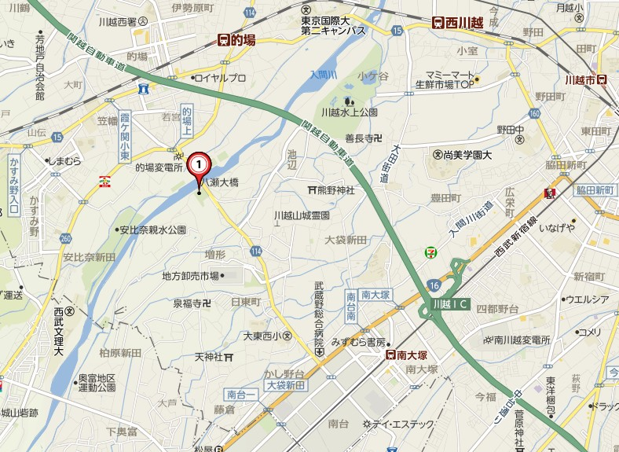

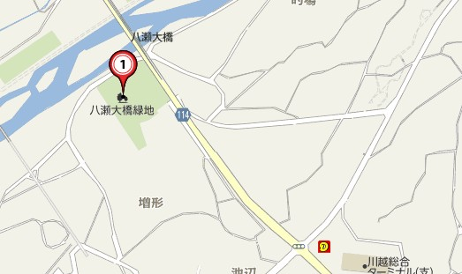

グラウンド入口
「八瀬大橋南」の信号
このコンビニは閉店しました
「うどん竹國」になりました
 |  | ・八瀬大橋は水道設備がありません
 |  | 各チームでご準備ください
 |  | ・台数はできるだけ少なく（７～８台程度）で
 |  | お願いします
 |  | ・駐車スペースは橋の下に、チームごとで
 |  | まとめて置いてください
 |  | ・荷物置き場も、橋の下を使用してください
＜川越市立芳野小学校＞
住 所： | 川越市鴨田331
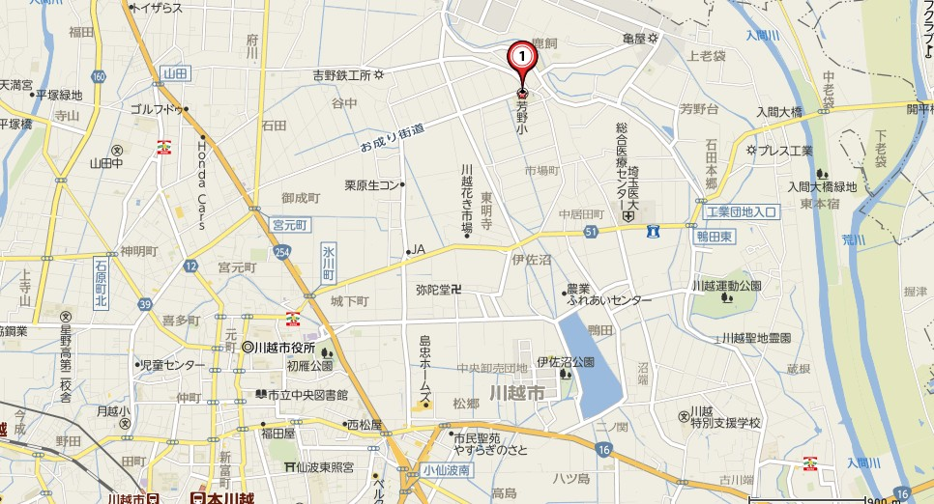

・各チーム乗り入れ車両は５台でお願いします
・校舎内すべて禁煙です
・路上駐車は厳禁です

＜スポーツパーク福原＞ ＊２日目
住所：川越市今福１７８０－５ ふくはら幼稚園となり
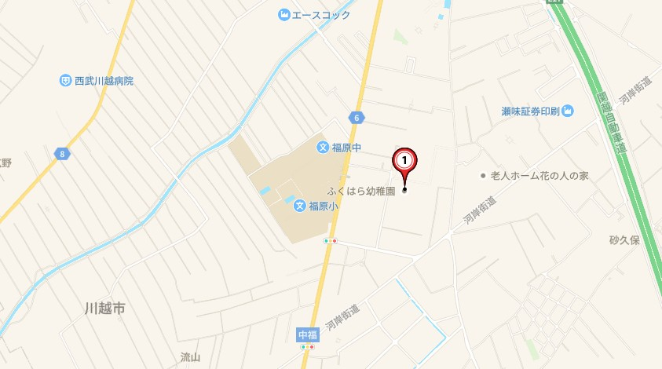

台数制限：６台
スパイク使用禁止の会場となりますのでトレーニングシューズでお願いします
ゴールは簡易ゴール（VIGO)での対応となります

２審制ガイド
